Proceso
Proceso

Identificador | Proceso del registro de pedidos
Breve descripción | Se trata del proceso en el que el usuario/cliente va a iniciar su pedido y el sistema registrara esto
Objetivo que se logra con la ejecución del proceso | El usuario lograra iniciar su nuevo pedido
Ejecutores del proceso | El usuario
Disparador para el proceso (describe que evento o momento inicia el proceso) | El proceso inicia cuando el usuario pulsa el boton de iniciar pedido
Pasos del proceso (se puede agregar un diagrama de flujo) | 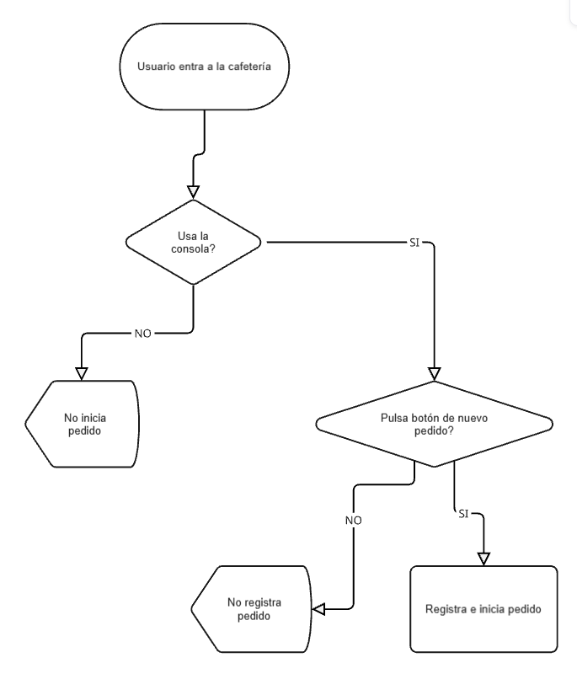 1. Ingreso del usuario a la cafeteria 2. el usuario se dirige a la consola dentro de la cafeteria 3. el usuario pulsa el boton "inicio de pedido" 4. el sistema inicia el proceso del nuevo pedido a crear

Punto de salida (describe como el proceso puede ser terminado después de ser completado con éxito) | El usuario presionó en el botón iniciar pedido y se genera el proceso para su pedido
Puntos de interrupción (describe los eventos cuando el proceso puede ser terminado en el transcurso de su ejecución) | -el usuario no presiona el boton de iniciar el pedido

